Instruções
Instruções
Como usar a planilha de Controle de Frequência

Abas de Cadastro: Funcionários, Licença e Feriados
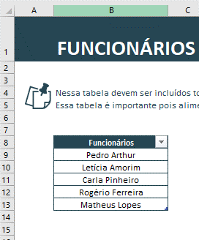
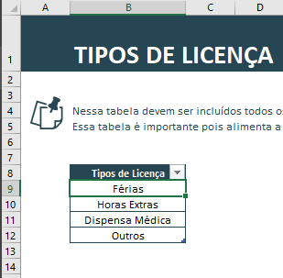
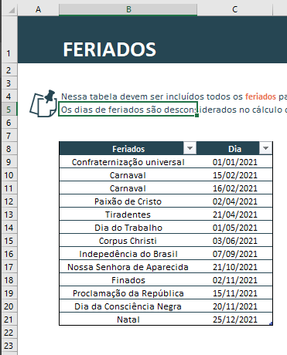

O preenchimento das tabelas dessas abas é intuitivo. Da esquerda para a direita, você vai preencher o nome dos funcionários da empresa, depois os tipos de licença e por fim os feriados que a sua empresa vai considerar ao longo do ano.

Controle de Licenças
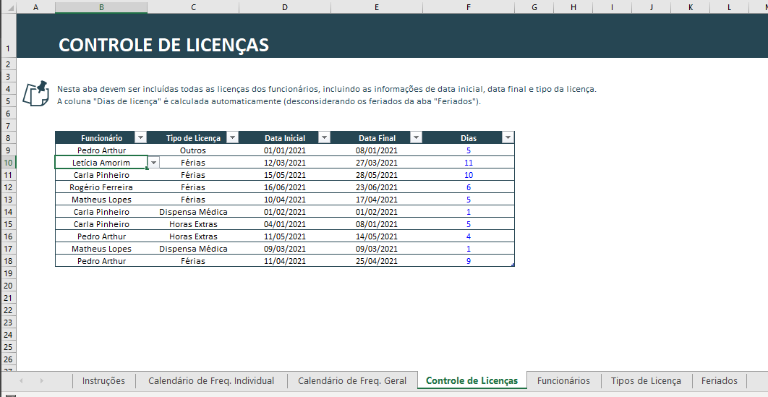

Nessa aba você vai cadastrar todos os dias de licença dos funcionários.
É importante que você informe qual é o tipo da licença, a data inicial e a data final. A coluna de dias calcula de forma automática a quantidade de dias úteis de folga considerando as datas inicial e final da licença e leva em consideração os feriados informados na tabela da aba de Feriados.
Outro detalhe é que as colunas de Funcionário e Tipo de Licença podem ser preenchidas de acordo com a lista de opções (validação de dados) que busca de forma automática os nomes dos funcionários e os tipos de licença nas tabelas das abas de cadastro.

Calendário de Frequência Individual
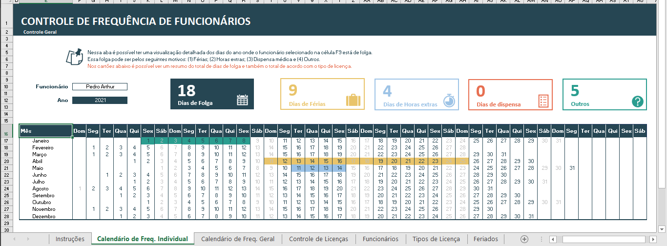

Nessa aba é possível visualizar em uma tabela contendo os 12 meses do ano os dias de folga de cada um dos seus funcionários.
(1) A cor amarela representa os dias de férias.
(2) A cor azul representa os dias de folga referentes às horas extras acumuladas.
(3) A cor vermelha representa os dias de dispensa médica
(4) A cor verde representa folgas por outros motivos.
Para que você possa fazer essa análise por funcionário, basta escolher o funcionário desejado na lista de opções da célula F10.
Os dias de folga marcados na tabela são obtidos da aba "Controle de Licenças".

Calendário de Frequência Geral
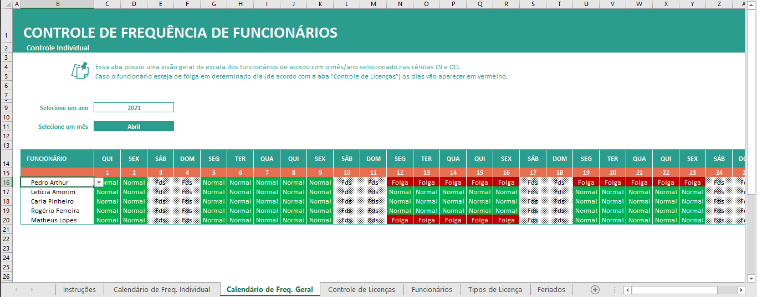

Nessa aba é possível visualizar em uma tabela a escala de todos os funcionários da empresa para o mês selecionado na célula C11.
Caso você queira personalizar e incluir um novo funcionário, basta selecionar toda a última linha da tabela, usar o atalho CTRL + C, selecionar a linha em branco abaixo da tabela, e usar o atalho CTRL + V para colar essa nova linha. Por fim, na coluna de Funcionário, basta atualizar o nome do funcionário que as fórmulas e formatação condicional serão atualizadas automaticamente.
Caso você inclua um novo funcionário, é importante que você adicione esse funcionário também na tabela da aba "Funcionários".

Calendário de Freq. Individual
CONTROLE DE FREQUÊNCIA DE FUNCIONÁRIOS
Controle Geral

 |  | Nessa aba é possível ter uma visualização detalhada dos dias do ano onde o funcionário selecionado na célula F9 está de folga.
 |  | Essa folga pode ser pelos seguintes motivos: (1) Férias; (2) Horas extras; (3) Dispensa médica e (4) Outros.
 |  | Nos cartões abaixo é possível ver um resumo do total de dias de folga e também o total de acordo com o tipo de licença.

18
9
4
0
5
Funcionário | Pedro Arthur

Dias de Folga
Dias de Férias
Dias de Horas extras
Dias de dispensa
Outros
Ano | 2021

1 | 2 | 3 | 4 | 5 | 6 | 7 | 8 | 9 | 10 | 11 | 12 | 13 | 14 | 15 | 16 | 17 | 18 | 19 | 20 | 21 | 22 | 23 | 24 | 25 | 26 | 27 | 28 | 29 | 30 | 31 | 32 | 33 | 34 | 35 | 36 | 37 | 38 | 39 | 40 | 41 | 42 | 43
Mês | Dom | Seg | Ter | Qua | Qui | Sex | Sáb | Dom | Seg | Ter | Qua | Qui | Sex | Sáb | Dom | Seg | Ter | Qua | Qui | Sex | Sáb | Dom | Seg | Ter | Qua | Qui | Sex | Sáb | Dom | Seg | Ter | Qua | Qui | Sex | Sáb | Dom | Seg | Ter | Qua | Qui | Sex | Sáb
Janeiro |  |  |  |  |  | 2021-01-01 | 2021-01-02 | 2021-01-03 | 2021-01-04 | 2021-01-05 | 2021-01-06 | 2021-01-07 | 2021-01-08 | 2021-01-09 | 2021-01-10 | 2021-01-11 | 2021-01-12 | 2021-01-13 | 2021-01-14 | 2021-01-15 | 2021-01-16 | 2021-01-17 | 2021-01-18 | 2021-01-19 | 2021-01-20 | 2021-01-21 | 2021-01-22 | 2021-01-23 | 2021-01-24 | 2021-01-25 | 2021-01-26 | 2021-01-27 | 2021-01-28 | 2021-01-29 | 2021-01-30 | 2021-01-31
Fevereiro |  | 2021-02-01 | 2021-02-02 | 2021-02-03 | 2021-02-04 | 2021-02-05 | 2021-02-06 | 2021-02-07 | 2021-02-08 | 2021-02-09 | 2021-02-10 | 2021-02-11 | 2021-02-12 | 2021-02-13 | 2021-02-14 | 2021-02-15 | 2021-02-16 | 2021-02-17 | 2021-02-18 | 2021-02-19 | 2021-02-20 | 2021-02-21 | 2021-02-22 | 2021-02-23 | 2021-02-24 | 2021-02-25 | 2021-02-26 | 2021-02-27 | 2021-02-28
Março |  | 2021-03-01 | 2021-03-02 | 2021-03-03 | 2021-03-04 | 2021-03-05 | 2021-03-06 | 2021-03-07 | 2021-03-08 | 2021-03-09 | 2021-03-10 | 2021-03-11 | 2021-03-12 | 2021-03-13 | 2021-03-14 | 2021-03-15 | 2021-03-16 | 2021-03-17 | 2021-03-18 | 2021-03-19 | 2021-03-20 | 2021-03-21 | 2021-03-22 | 2021-03-23 | 2021-03-24 | 2021-03-25 | 2021-03-26 | 2021-03-27 | 2021-03-28 | 2021-03-29 | 2021-03-30 | 2021-03-31
Abril |  |  |  |  | 2021-04-01 | 2021-04-02 | 2021-04-03 | 2021-04-04 | 2021-04-05 | 2021-04-06 | 2021-04-07 | 2021-04-08 | 2021-04-09 | 2021-04-10 | 2021-04-11 | 2021-04-12 | 2021-04-13 | 2021-04-14 | 2021-04-15 | 2021-04-16 | 2021-04-17 | 2021-04-18 | 2021-04-19 | 2021-04-20 | 2021-04-21 | 2021-04-22 | 2021-04-23 | 2021-04-24 | 2021-04-25 | 2021-04-26 | 2021-04-27 | 2021-04-28 | 2021-04-29 | 2021-04-30
Maio |  |  |  |  |  |  | 2021-05-01 | 2021-05-02 | 2021-05-03 | 2021-05-04 | 2021-05-05 | 2021-05-06 | 2021-05-07 | 2021-05-08 | 2021-05-09 | 2021-05-10 | 2021-05-11 | 2021-05-12 | 2021-05-13 | 2021-05-14 | 2021-05-15 | 2021-05-16 | 2021-05-17 | 2021-05-18 | 2021-05-19 | 2021-05-20 | 2021-05-21 | 2021-05-22 | 2021-05-23 | 2021-05-24 | 2021-05-25 | 2021-05-26 | 2021-05-27 | 2021-05-28 | 2021-05-29 | 2021-05-30 | 2021-05-31
Junho |  |  | 2021-06-01 | 2021-06-02 | 2021-06-03 | 2021-06-04 | 2021-06-05 | 2021-06-06 | 2021-06-07 | 2021-06-08 | 2021-06-09 | 2021-06-10 | 2021-06-11 | 2021-06-12 | 2021-06-13 | 2021-06-14 | 2021-06-15 | 2021-06-16 | 2021-06-17 | 2021-06-18 | 2021-06-19 | 2021-06-20 | 2021-06-21 | 2021-06-22 | 2021-06-23 | 2021-06-24 | 2021-06-25 | 2021-06-26 | 2021-06-27 | 2021-06-28 | 2021-06-29 | 2021-06-30
Julho |  |  |  |  | 2021-07-01 | 2021-07-02 | 2021-07-03 | 2021-07-04 | 2021-07-05 | 2021-07-06 | 2021-07-07 | 2021-07-08 | 2021-07-09 | 2021-07-10 | 2021-07-11 | 2021-07-12 | 2021-07-13 | 2021-07-14 | 2021-07-15 | 2021-07-16 | 2021-07-17 | 2021-07-18 | 2021-07-19 | 2021-07-20 | 2021-07-21 | 2021-07-22 | 2021-07-23 | 2021-07-24 | 2021-07-25 | 2021-07-26 | 2021-07-27 | 2021-07-28 | 2021-07-29 | 2021-07-30 | 2021-07-31
Agosto | 2021-08-01 | 2021-08-02 | 2021-08-03 | 2021-08-04 | 2021-08-05 | 2021-08-06 | 2021-08-07 | 2021-08-08 | 2021-08-09 | 2021-08-10 | 2021-08-11 | 2021-08-12 | 2021-08-13 | 2021-08-14 | 2021-08-15 | 2021-08-16 | 2021-08-17 | 2021-08-18 | 2021-08-19 | 2021-08-20 | 2021-08-21 | 2021-08-22 | 2021-08-23 | 2021-08-24 | 2021-08-25 | 2021-08-26 | 2021-08-27 | 2021-08-28 | 2021-08-29 | 2021-08-30 | 2021-08-31
Setembro |  |  |  | 2021-09-01 | 2021-09-02 | 2021-09-03 | 2021-09-04 | 2021-09-05 | 2021-09-06 | 2021-09-07 | 2021-09-08 | 2021-09-09 | 2021-09-10 | 2021-09-11 | 2021-09-12 | 2021-09-13 | 2021-09-14 | 2021-09-15 | 2021-09-16 | 2021-09-17 | 2021-09-18 | 2021-09-19 | 2021-09-20 | 2021-09-21 | 2021-09-22 | 2021-09-23 | 2021-09-24 | 2021-09-25 | 2021-09-26 | 2021-09-27 | 2021-09-28 | 2021-09-29 | 2021-09-30
Outubro |  |  |  |  |  | 2021-10-01 | 2021-10-02 | 2021-10-03 | 2021-10-04 | 2021-10-05 | 2021-10-06 | 2021-10-07 | 2021-10-08 | 2021-10-09 | 2021-10-10 | 2021-10-11 | 2021-10-12 | 2021-10-13 | 2021-10-14 | 2021-10-15 | 2021-10-16 | 2021-10-17 | 2021-10-18 | 2021-10-19 | 2021-10-20 | 2021-10-21 | 2021-10-22 | 2021-10-23 | 2021-10-24 | 2021-10-25 | 2021-10-26 | 2021-10-27 | 2021-10-28 | 2021-10-29 | 2021-10-30 | 2021-10-31
Novembro |  | 2021-11-01 | 2021-11-02 | 2021-11-03 | 2021-11-04 | 2021-11-05 | 2021-11-06 | 2021-11-07 | 2021-11-08 | 2021-11-09 | 2021-11-10 | 2021-11-11 | 2021-11-12 | 2021-11-13 | 2021-11-14 | 2021-11-15 | 2021-11-16 | 2021-11-17 | 2021-11-18 | 2021-11-19 | 2021-11-20 | 2021-11-21 | 2021-11-22 | 2021-11-23 | 2021-11-24 | 2021-11-25 | 2021-11-26 | 2021-11-27 | 2021-11-28 | 2021-11-29 | 2021-11-30
Dezembro |  |  |  | 2021-12-01 | 2021-12-02 | 2021-12-03 | 2021-12-04 | 2021-12-05 | 2021-12-06 | 2021-12-07 | 2021-12-08 | 2021-12-09 | 2021-12-10 | 2021-12-11 | 2021-12-12 | 2021-12-13 | 2021-12-14 | 2021-12-15 | 2021-12-16 | 2021-12-17 | 2021-12-18 | 2021-12-19 | 2021-12-20 | 2021-12-21 | 2021-12-22 | 2021-12-23 | 2021-12-24 | 2021-12-25 | 2021-12-26 | 2021-12-27 | 2021-12-28 | 2021-12-29 | 2021-12-30 | 2021-12-31

Auxiliar
Dias em licença | 18
Dias de férias | 9
Dias de horas extras | 4
Dias de dispensa | 0
Outros | 5

